界面&功能
技能系统 |  |  |  | 功能规则

 | 功能入口 |  |  |  |  | 技能 相关基础规则和清单
 |  |  |  |  | 1.设计目的是什么 |  | 6功能点清单
 | 1.主界面右侧功能图标入口进入 |  |  |  | ▶ | 显示，配置，学习培养角色技能的界面 | 模块 | 类型 | 内容 | 优先级
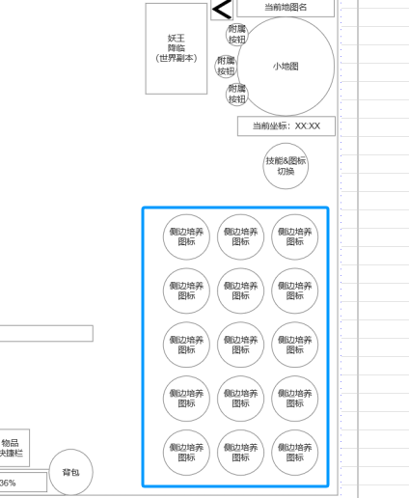
 |  |  |  |  | ▶ | 使技能与特效资源匹配 | 技能界面 | UI和资源 | 技能界面功能入口图标 | 1
 |  |  |  |  | 2.基本规则 |  |  | UI和资源 | 技能界面UI要素 | 1
 |  |  |  |  | ▶ | 默认学习1个技能，达到等级后学习新技能 |  | UI和资源 | 各尺寸技能图标 | 1
 |  |  |  |  | ▶ | 学习技能后获取资源升级技能提升技能效果和附加属性 |  | 功能逻辑 | 功能开放 | 3
 |  |  |  |  | 3.解锁方式 |  |  | 功能逻辑 | 技能学习 | 1
 |  |  |  |  | ▶ | 默认功能开启 |  | 功能逻辑 | 技能升级 | 1
 |  |  |  |  | 4.表现形式 |  |  | 功能逻辑 | 技能特殊等级效果激活 | 1
 |  |  |  |  | ▶ | 技能配置操作栏位分为安卓端和网页端两种类型 |  | 功能逻辑 | 技能配置拖动生效 | 2
 |  |  |  |  | ▶ | 移动和技能操作方式有差别，UI部分排布有差别 |  | 功能逻辑 | 默认配置操作恢复 | 1
 |  |  |  |  | 5关联功能 |  | 7.各功能逻辑流程
 |  |  |  |  | ▶ | 主界面，影响各功能功能开放 |  | 功能开放
 |  |  |  |  | ▶ | 主界面，技能操控区（技能操作栏），网页端（技能快捷栏） |  | ▶ | 进入游戏即展现主界面
 |  |  |  |  | ▶ | 技能配置界面 |  | 显示内容
 |  |  |  |  | ▶ | 设置：技能自动释放设置 |  | ▶ | 技能学习
 |  |  |  |  |  |  |  | ▶ | 技能升级
 |  |  |  |  |  |  |  | ▶ | 技能特殊等级效果激活
 |  |  |  |  |  |  |  | ▶ | 技能配置拖动生效
 |  |  |  |  |  |  |  | ▶ | 默认配置操作恢复

技能界面

 | 技能界面设计

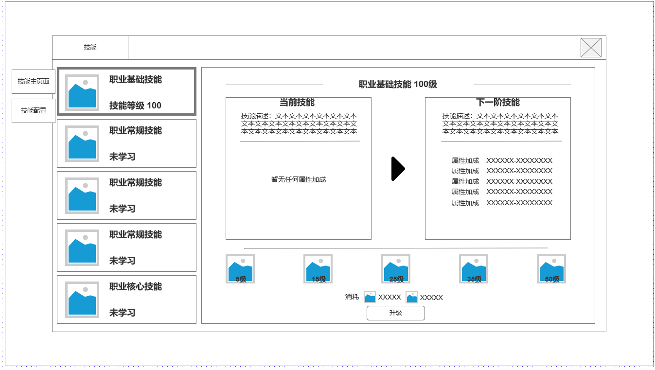
1
3
 |  | 1.技能界面1级页签 |  |  | 1.技能界面1级页签
 |  | ▶ | 技能基础界面。技能升级，技能学习 |  | ▶ | 技能基础界面。技能升级，技能学习
 |  | ▶ | 技能配置页面【安卓端】【网页端】 |  | ▶ | 技能配置页面，分为【安卓端】【网页端】

 |  | 2.技能页签（每个职业5技能） |  |  | 2.技能页签（每个职业5技能）
 |  | ▶ | 显示技能图标 |  | ▶ | 显示技能图标
 |  | ▶ | 技能名称 |  | ▶ | 技能名称
 |  | ▶ | 当前技能是否已习得和技能等级 |  | ▶ | 当前技能是否已习得和技能等级

 |  | 3.技能详细信息 |  |  | 3.技能详细信息
 |  | ▶ | 技能当前等级 |  | ▶ | 技能当前等级
 |  | ▶ | 技能当前信息，加成属性 |  | ▶ | 技能当前信息，额外属性加成属性
 |  | ▶ | 技能下一级信息，加成属性 |  | ▶ | 技能下一级信息，额外属性加成属性

 |  | 4.技能特殊等级效果 |  |  | 4.技能特殊等级效果
 |  | ▶ | 技能特殊等级效果 |  | ▶ | 技能特殊等级效果：当技能升级到对应等级时，会激活对应等级图标所显示的特殊等级效果。
2
4
 |  | 5.升级技能与资源消耗 |  |  | 5.升级技能与资源消耗
 |  | ▶ | 升级按钮 |  | ▶ | 升级按钮：资源满足时升级技能
 |  | ▶ | 资源消耗 |  | ▶ | 资源消耗：消耗技能书，指定货币

 |  | 6.技能特殊效果TIPS |  |  | 6.技能特殊效果TIPS
 |  | ▶ | 激活状态 |  | ▶ | 激活状态：当前是否已激活该技能特殊效果
 |  | ▶ | 激活所需技能等级 |  | ▶ | 激活所需技能等级
5
 |  | ▶ | 激活效果 |  | ▶ | 激活效果：具体效果信息显示

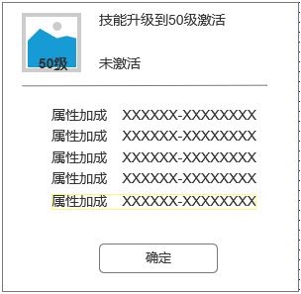

6

未标注界面示意图

技能配置（安卓端）

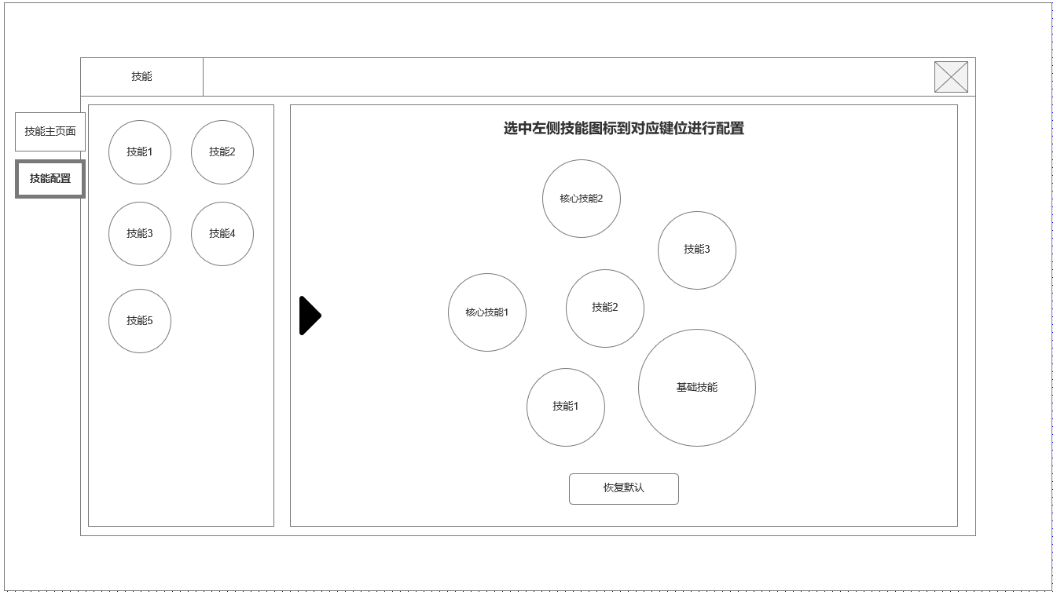
点击切换展开右侧入口图标&怪物血条显示位置&组队界面（未加入队伍）
 |  | 1.当前已习得技能
 |  | ▶ | 技能图标 |  | 1.可用的技能图标
 |  | ▶ | 技能配置状态 |  | ▶ | 所有技能图标，未学习的不显示
 |  |  |  |  | ▶ | 可按住拖动图标至右侧操作槽位
 |  | 2.安卓端技能操作栏位
 |  | ▶ | 拖动左侧技能图标至右侧操作栏进行配置 |  | 2.安卓端操纵槽位位置
 |  |  |  |  | ▶ | 通过从左侧拖动技能图标至槽位生效
 |  | 3.恢复默认配置 |  |  | ▶ | 技能页面学习后会按默认自动装配，如默认槽位被占据，自动占据下个空槽位
 |  | ▶ | 点击后恢复默认配置 |  | ▶ | 恢复默认按钮：将所有非默认配置恢复至默认装配

1

2

 | 未标注界面示意图

技能配置（网页端）

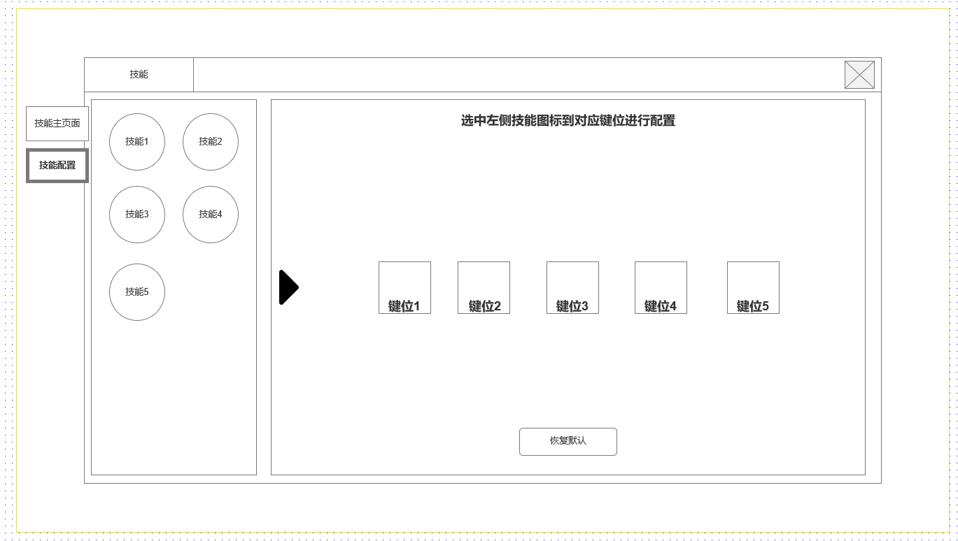
网页端配置 |  | 1.当前已习得技能
 |  | ▶ | 技能图标
 |  | ▶ | 技能配置状态 |  | 1.可用的技能图标
 |  |  |  |  | ▶ | 所有技能图标，未学习的不显示
 |  | 2.网页端技能操作栏位 |  |  | ▶ | 可按住拖动图标至右侧操作槽位
 |  | ▶ | 拖动左侧技能图标至技能快捷栏进行配置
 |  |  |  |  | 2.网页端操纵槽位位置
 |  | 3.恢复默认配置 |  |  | ▶ | 通过从左侧拖动技能图标至槽位生效
 |  | ▶ | 点击后恢复默认配置 |  | ▶ | 技能页面学习后会按默认自动装配，如默认槽位被占据，自动占据下个空槽位
2
 |  |  |  |  | ▶ | 恢复默认按钮：将所有非默认配置恢复至默认装配

1

未标注界面示意图

参考界面
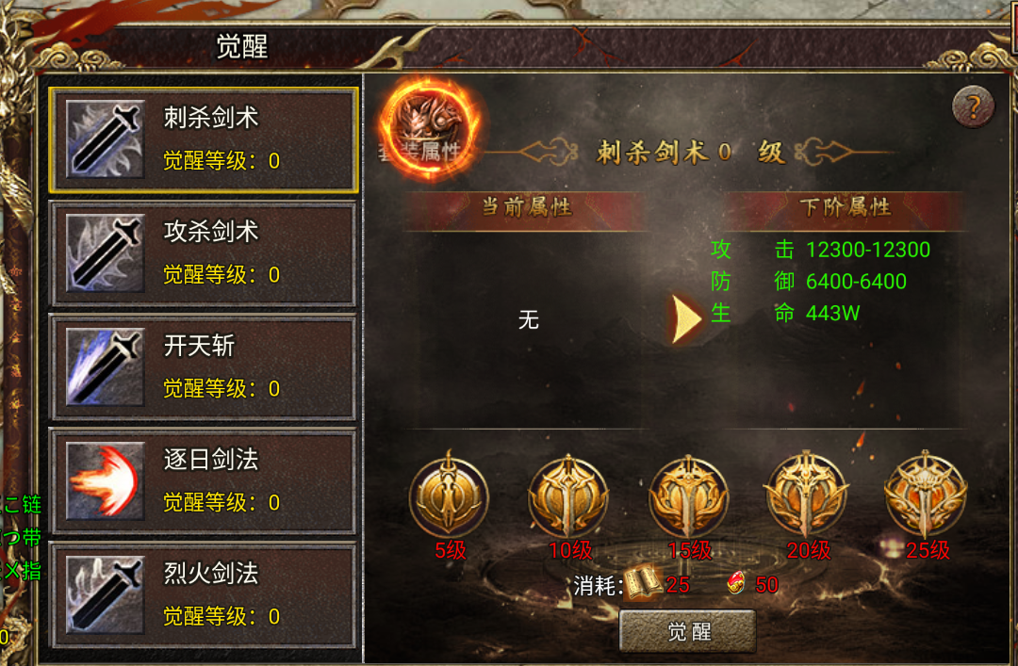
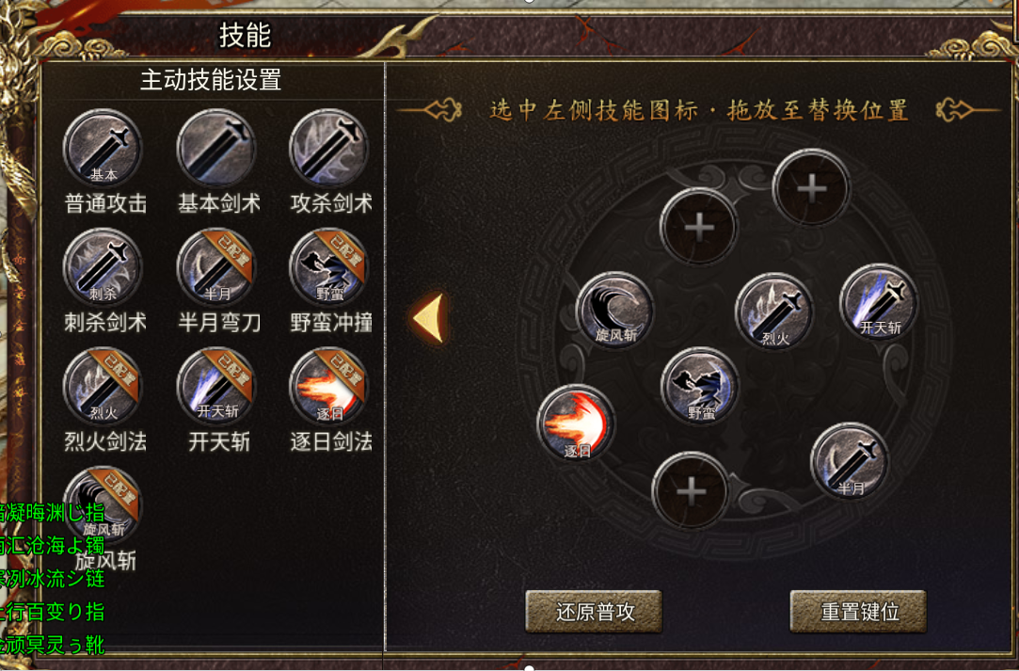
参考图

 | 参考游戏

